4.签署要素审计
签署要素审计（OCR 自动检测）
签署完整性: 5/6 项满足 （存在缺失，需补充）

签署要素 | 归属方 | 状态 | 位置(页码) | 置信度 | 结果/说明 | 截图
公章/合同章 | 甲方 | ✅ | 7 | 85% | 见右侧截图 | 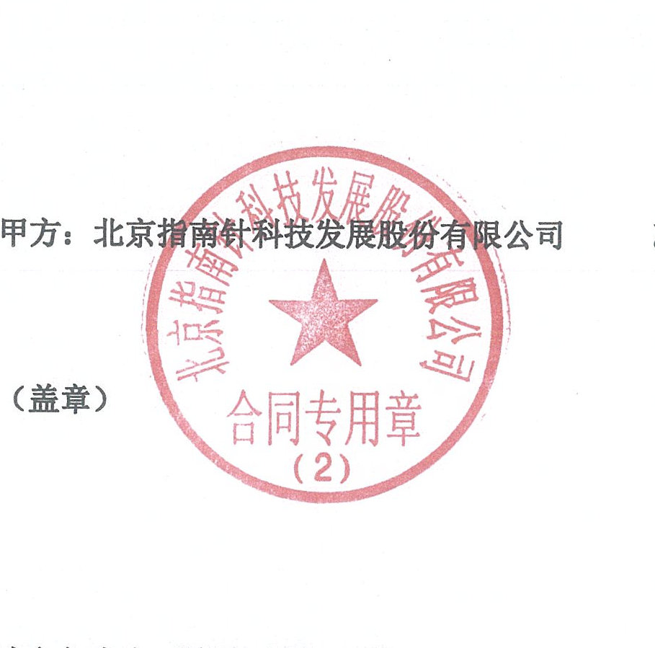
公章/合同章 | 乙方 | ✅ | 7 | 85% | 见右侧截图 | 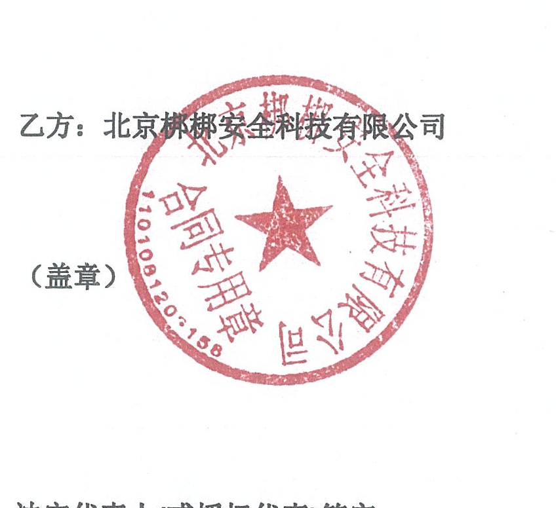
法定代表人签字 | 甲方 | ✅ | 7 | 80% | 见右侧截图
法定代表人签字 | 乙方 | ✅ | 7 | 80% | 见右侧截图
签署日期 | 双方 | ❌ | 全文 | — | 未识别 | —
页码完整性 | 双方 | ✅ | 共8页 | 100% | 见右侧截图 | —

签署区完整截图（甲方 + 乙方）
甲方签署区（完整） |  |  |  | 乙方签署区（完整）
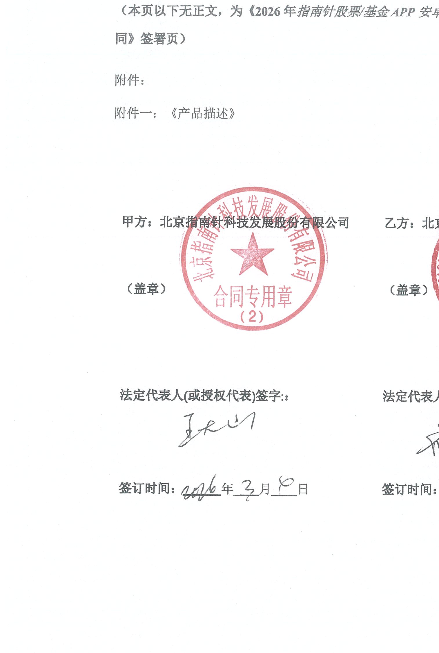 |  |  |  | 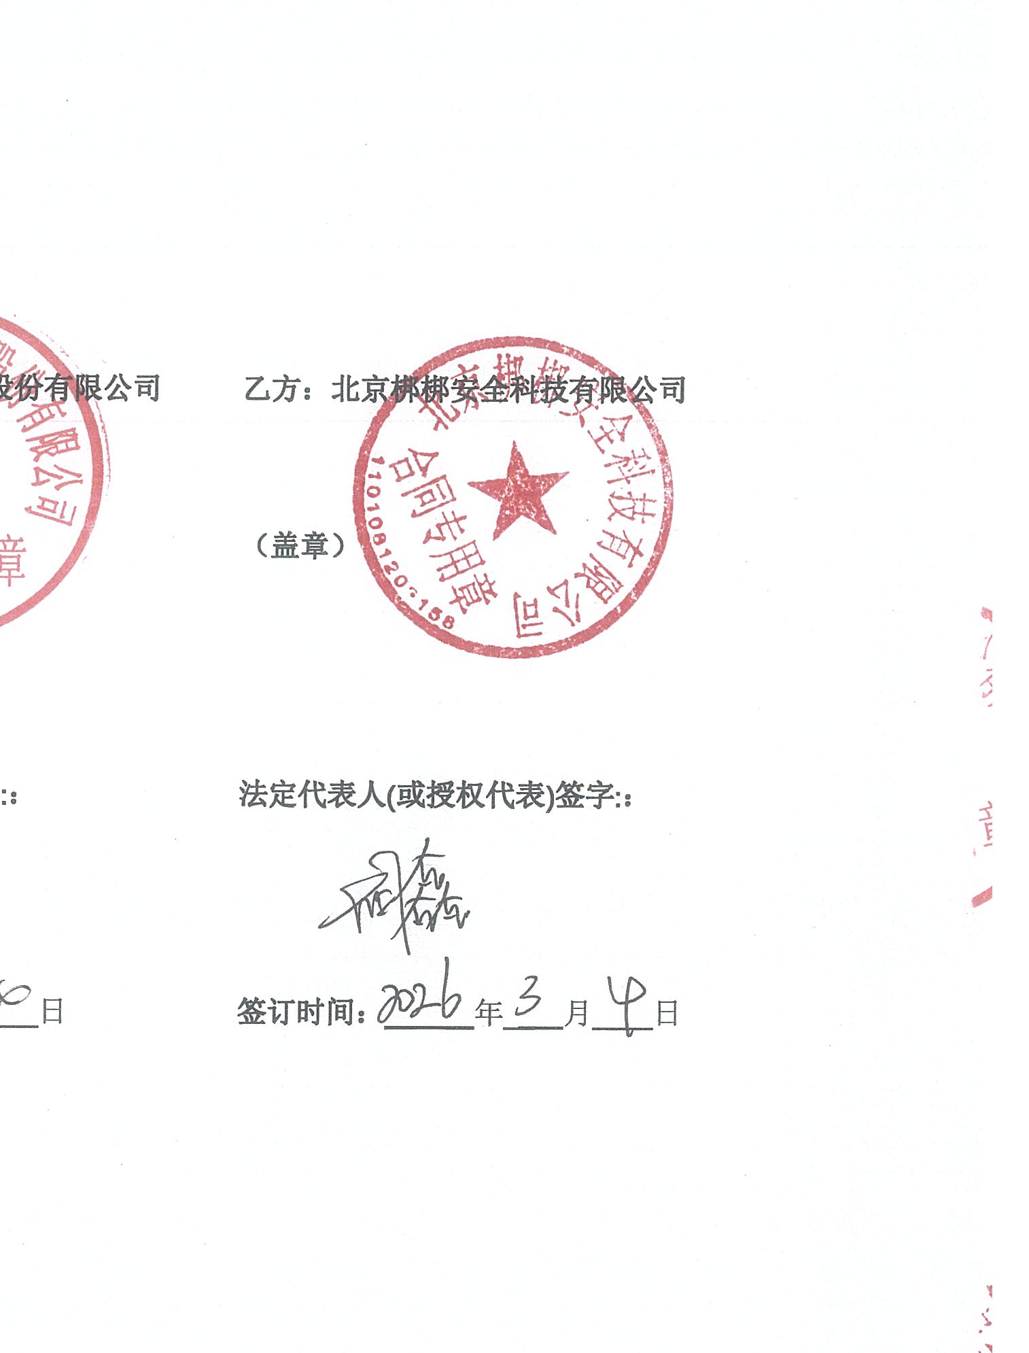

说明：公章/签字区域由 OCR v5 自动检测截图，置信度>60% 视为有效。签署日期从文本中提取。
⚠️ 截图仅供人工复核，正式签署前请核对原件真伪。

